明细
订单号 | 名称 | 图片 | 颜色 | 尺码 | 数量 （个） | 单价 （USD/个） | 金额 | 交期 | 打样
PO1354 | QR标 TCT4525 Classic Curved Hem Crew Tall |  | TCT4525WHITE | 2XL | 340 | $0.0075 | $2.5500 | 8/15送活力工厂 | 每个颜色，每个尺码给我20张
 |  |  |  | 3XL | 100 | $0.0075 | $0.7500
 |  |  | TCT4525NAVY | XL | 220 | $0.0075 | $1.6500
 |  |  |  | 2XL | 530 | $0.0075 | $3.9750
 |  |  |  | 3XL | 140 | $0.0075 | $1.0500
 |  |  | TCT4525MGRN | XL | 540 | $0.0075 | $4.0500
 |  |  |  | 2XL | 190 | $0.0075 | $1.4250
 |  |  |  | 3XL | 120 | $0.0075 | $0.9000
 |  |  | TCT4525HGRY | XL | 300 | $0.0075 | $2.2500
 |  |  |  | 2XL | 200 | $0.0075 | $1.5000
 |  |  |  | 3XL | 140 | $0.0075 | $1.0500
 |  |  | TCT4525CARBON | 2XL | 310 | $0.0075 | $2.3250
 |  |  | TCT4525BLACK | XL | 910 | $0.0075 | $6.8250
 |  |  |  | 2XL | 770 | $0.0075 | $5.7750
 |  |  |  | 3XL | 160 | $0.0075 | $1.2000
 | QR标 TCT4501 Classic Crew Tall |  | TCT4501TAN499 | L | 130 | $0.0075 | $0.9750
 |  |  |  | 2XL | 40 | $0.0075 | $0.3000
 | QR标 TCT4203 Long Sleeve Henley |  | TCT4203BLACK | S | 350 | $0.0075 | $2.6250
 | QR标 TCT4100 Classic V-Neck |  | TCT4100WHITE | S | 680 | $0.0075 | $5.1000
 |  |  |  | M | 1530 | $0.0075 | $11.4750
 |  |  |  | L | 3290 | $0.0075 | $24.6750
 |  |  |  | XL | 2380 | $0.0075 | $17.8500
 |  |  |  | 3XL | 80 | $0.0075 | $0.6000
 | QR标 TCT4200 Classic Long Sleeve Tee | 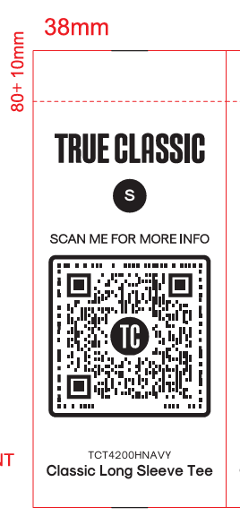 | TCT4200HNAVY | M | 490 | $0.0075 | $3.6750
 |  |  |  | L | 1250 | $0.0075 | $9.3750
 |  |  |  | XL | 1090 | $0.0075 | $8.1750
 |  |  |  | 3XL | 80 | $0.0075 | $0.6000
 |  |  | TCT4200HMGRN | S | 240 | $0.0075 | $1.8000
 |  |  |  | M | 2750 | $0.0075 | $20.6250
 |  |  |  | L | 1880 | $0.0075 | $14.1000
 |  |  |  | XL | 1800 | $0.0075 | $13.5000
 |  |  |  | 2XL | 1130 | $0.0075 | $8.4750
 |  |  |  | 3XL | 120 | $0.0075 | $0.9000
 |  |  | TCT4200HINDIGO | S | 210 | $0.0075 | $1.5750
 |  |  |  | M | 1200 | $0.0075 | $9.0000
 | 洗标 #104-Q42025VC | 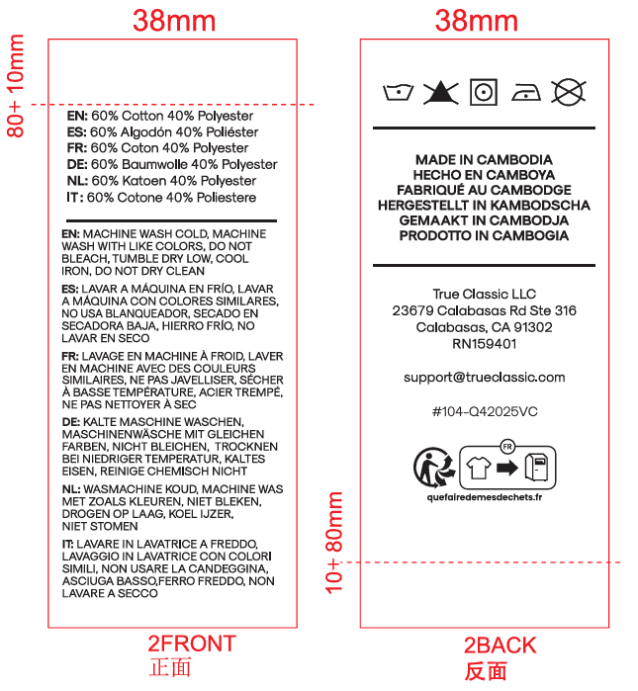 |  |  | 24820 | $0.0075 | $186.1500 | 8/15送活力工厂 | 给我30张
PO1360 | QR标 TCT4525 Classic Curved Hem Crew Tall | 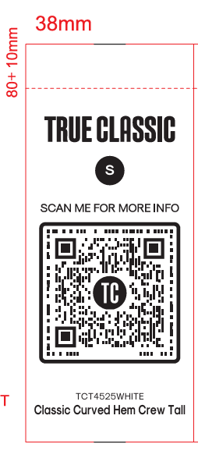 | TCT4525WHITE | M | 40 | $0.0075 | $0.3000 | 8/15送活力工厂 | 每个颜色，每个尺码给我20张
 |  |  |  | L | 40 | $0.0075 | $0.3000
 |  |  |  | XL | 210 | $0.0075 | $1.5750
 |  |  |  | 2XL | 110 | $0.0075 | $0.8250
 |  |  |  | 3XL | 60 | $0.0075 | $0.4500
 |  |  | TCT4525NAVY | M | 40 | $0.0075 | $0.3000
 |  |  |  | L | 170 | $0.0075 | $1.2750
 |  |  |  | XL | 340 | $0.0075 | $2.5500
 |  |  |  | 2XL | 220 | $0.0075 | $1.6500
 |  |  |  | 3XL | 60 | $0.0075 | $0.4500
 |  |  | TCT4525MGRN | M | 40 | $0.0075 | $0.3000
 |  |  |  | L | 40 | $0.0075 | $0.3000
 |  |  |  | XL | 430 | $0.0075 | $3.2250
 |  |  |  | 2XL | 150 | $0.0075 | $1.1250
 |  |  |  | 3XL | 70 | $0.0075 | $0.5250
 |  |  | TCT4525HGRY | S | 40 | $0.0075 | $0.3000
 |  |  |  | M | 40 | $0.0075 | $0.3000
 |  |  |  | L | 250 | $0.0075 | $1.8750
 |  |  |  | XL | 210 | $0.0075 | $1.5750
 |  |  |  | 2XL | 90 | $0.0075 | $0.6750
 |  |  |  | 3XL | 70 | $0.0075 | $0.5250
 |  |  | TCT4525CARBON | S | 40 | $0.0075 | $0.3000
 |  |  |  | M | 40 | $0.0075 | $0.3000
 |  |  |  | L | 210 | $0.0075 | $1.5750
 |  |  |  | XL | 320 | $0.0075 | $2.4000
 |  |  |  | 2XL | 190 | $0.0075 | $1.4250
 |  |  |  | 3XL | 40 | $0.0075 | $0.3000
 |  |  | TCT4525BLACK | M | 40 | $0.0075 | $0.3000
 |  |  |  | L | 510 | $0.0075 | $3.8250
 |  |  |  | XL | 690 | $0.0075 | $5.1750
 |  |  |  | 2XL | 330 | $0.0075 | $2.4750
 |  |  |  | 3XL | 100 | $0.0075 | $0.7500
 | 洗标 #104-Q42025VC | 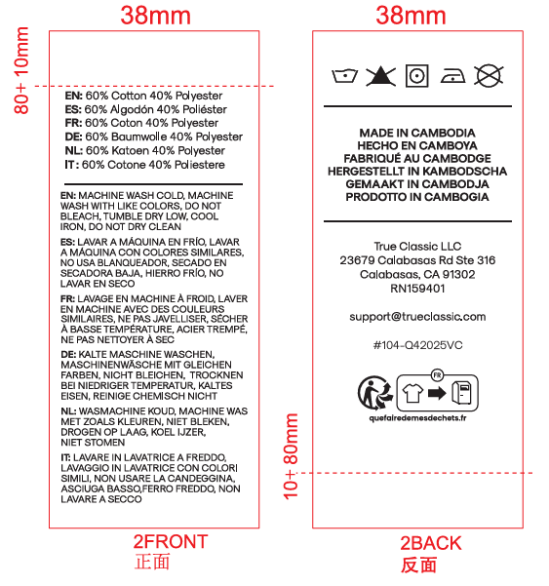 |  |  | 4430 | $0.0075 | $33.2250 | 8/15送活力工厂 | 给我30张
PO1360 | QR标 TCT4203 Long Sleeve Henley | 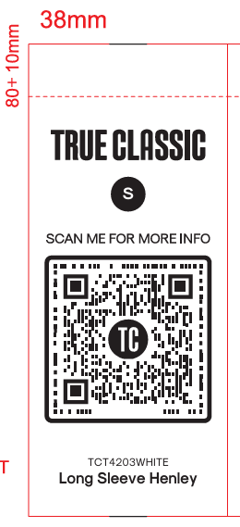 | TCT4203WHITE | S | 60 | $0.0075 | $0.4500 | 8/15送香港工厂 | 每个颜色，每个尺码给我20张
 |  |  |  | M | 1940 | $0.0075 | $14.5500
 |  |  |  | L | 700 | $0.0075 | $5.2500
 |  |  |  | XL | 230 | $0.0075 | $1.7250
 |  |  |  | 2XL | 330 | $0.0075 | $2.4750
 |  |  |  | 3XL | 120 | $0.0075 | $0.9000
 |  |  | TCT4203CARBON | S | 570 | $0.0075 | $4.2750
 |  |  |  | M | 3850 | $0.0075 | $28.8750
 |  |  |  | L | 5200 | $0.0075 | $39.0000
 |  |  |  | XL | 4120 | $0.0075 | $30.9000
 |  |  |  | 2XL | 860 | $0.0075 | $6.4500
 | 洗标 #104-Q42025VC |  |  |  | 17730 | $0.0075 | $132.9750 | 8/15送香港工厂 | 给我30张
 |  |  |  |  | 95880 |  | $719.1000

